Sheet3
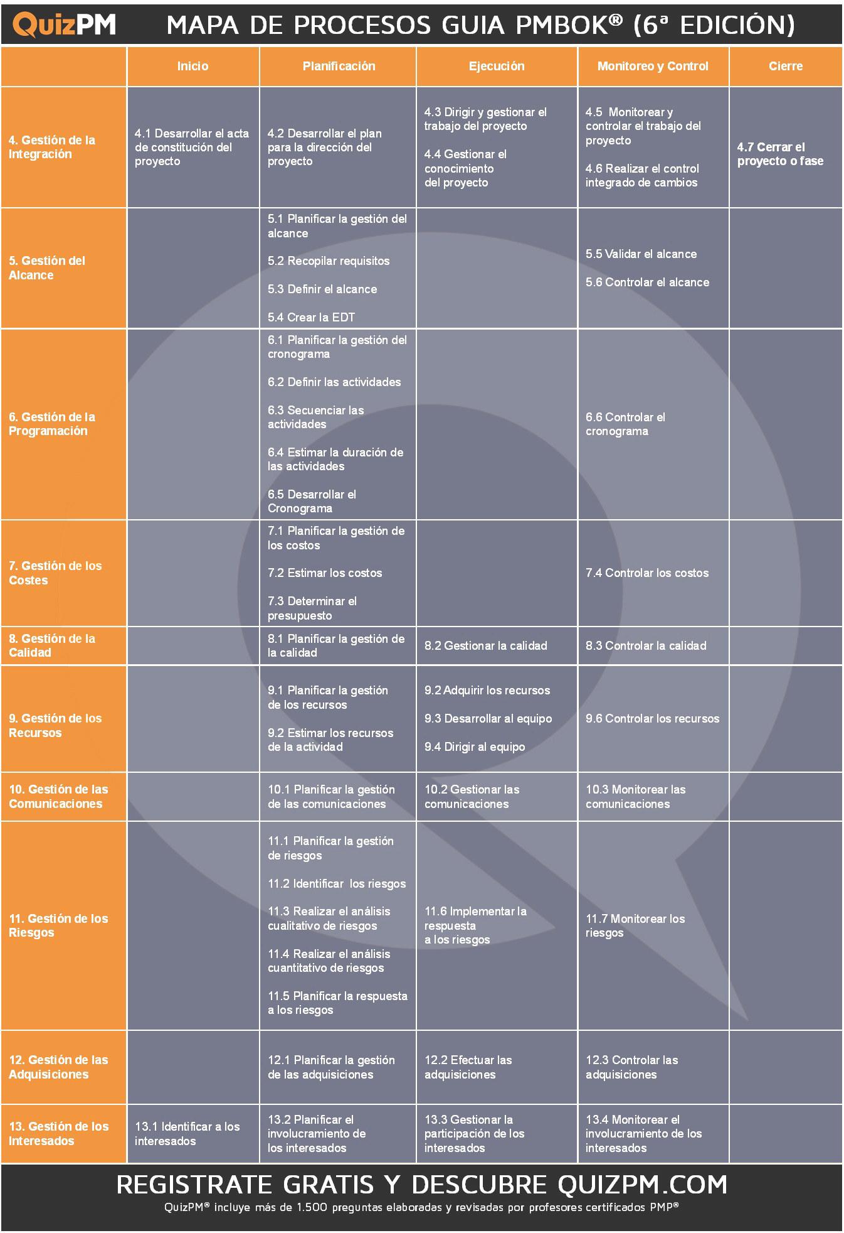

 | V6 --> Procesos
 | V7 --> Principios

tiempo
Restricciones de los proyectos

CALIDAD

costo
alcance

